Sheet1
商品信息 |  |  |  |  |  |  |  | 规格信息
序号 | 名称(唯一标识) | ISBN(选填) | 出版社(选填) | 作者(选填) | 简单描述(选填) | 详细描述(选填) | 图片(选填) | 规格名称 | 条码(唯一标识) | 缩略图(选填) | 售价(元) | 库存 | 销量(选填) | 质量(kg)(选填)
1 | 丰乳肥臀 | 9787533960216 | 浙江文艺出版社 | 莫言 | 莫言心目中的代表作诺贝尔文学奖评委会认证“莫言ZUI卓越的小说”2017年-2020年间累计加印20次深受读者认可与喜爱；第二届华语文学传媒大奖2003年度杰出成就奖获奖作品； 高密东北乡的“圣经” | 莫言心目中的代表作诺贝尔文学奖评委会认证“莫言ZUI卓越的小说”2017年-2020年间累计加印20次深受读者认可与喜爱；第二届华语文学传媒大奖2003年度杰出成就奖获奖作品； 高密东北乡的“圣经” | 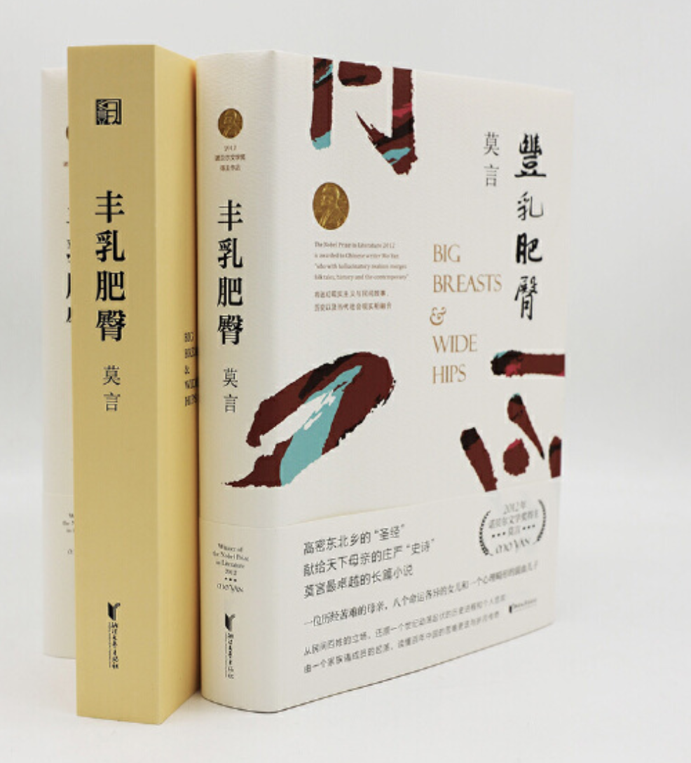 | 2020修订版 | 10001 |  | 60 | 10 | 0 | 0.01
 |  |  |  |  |  |  |  | 2019修订版 | 10002 |  | 50 | 10 | 0 | 0.01
 |  |  |  |  |  |  |  | 2018修订版 | 10003 |  | 40 | 10 | 0 | 0.01
2 | 晚熟的人（莫言新书） | 9787020164776 | 人民文学出版社 | 莫言，达摩 |  | 莫言获得诺贝尔文学奖后首部小说。从《红高粱》到《晚熟的人》，从历史深处到当下现实，从开天辟地到气象万千。 依然是读者熟悉的那个莫言，带给我们陌生全新的阅读体验。 |  | 晚熟的人 | 10006 |  | 35 | 10 | 0 | 0.01

